Nano
45 | ВКР-IIoT
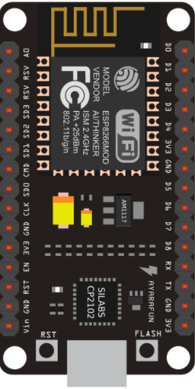
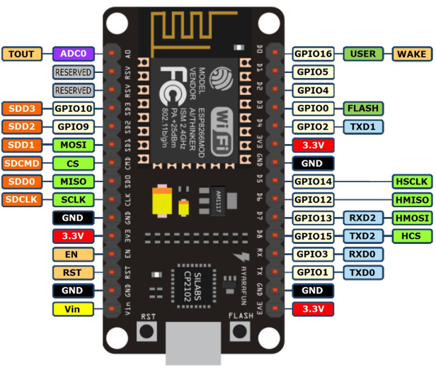
 | A0 | D0
 | G | D1
 | VU | D2
 | S3 | D3
 | S2 | D4 | INT | MCP2515 | Ч
 | S1 | 3V | VCC | MCP2515 | К
 | SC | GND | GND | MCP2515 | Ч
 | SO | D5 | CLK | MCP2515 | С
 | SK | D6 | MISO | MCP2515 | С
 | GND | D7 | MOSI | MCP2515 | Ч
 | 3V | D8 | CS | MCP2515 | Б
 | EN | RX
 | RST | TX
 | GND | GND
 | VIN | 3V
 |  |  |  | Здесь не NodeMCU v3
 |  |  |  | 2019-04-13

